Sheet1
Tingkat Partisipasi Angkatan Kerja (TPAK) Perempuan 2025

NO | TUJUAN/ SASARAN/ PROGRAM | KINERJA PROGRAM | INDIKATOR KINERJA PROGRAM | DEFINISI OPERASIONAL | RUMUS PERHITUNGAN INDIKATOR | SATUAN | BASE LINE 2024 | TARGET /REALISASI KINERJA
 |  |  |  |  |  |  |  | 2025 |  |  | 2026 | 2027 | 2028 | 2029 | 2030
 |  |  |  |  |  |  |  | TARGET | REALISASI | %
 |  | Meningkatnya Kesetaraan Gender dan Perlindungan Anak | Tingkat Partisipasi Angkatan Kerja (TPAK) Perempuan | Tingkat Partisipasi Angkatan Kerja (TPAK) Perempuan adalah persentase jumlah angkatan kerja perempuan terhadap jumlah penduduk usia kerja perempuan. Angkatan kerja perempuan adalah penduduk usia kerja perempuan yang bekerja atau punya pekerjaan namun sementara tidak bekerja, dan penggangguran. Penduduk usia kerja perempuan adalah penduduk berjenis kelamin perempuan yang berusia 15 tahun ke atas | 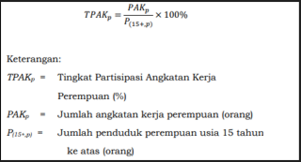 | % | 43.26 | 44.43 | 43.31 | 97.48 | 45.34 | 46.38 | 47.42 | 48.46 | 49.50

